TASA SIMPLE
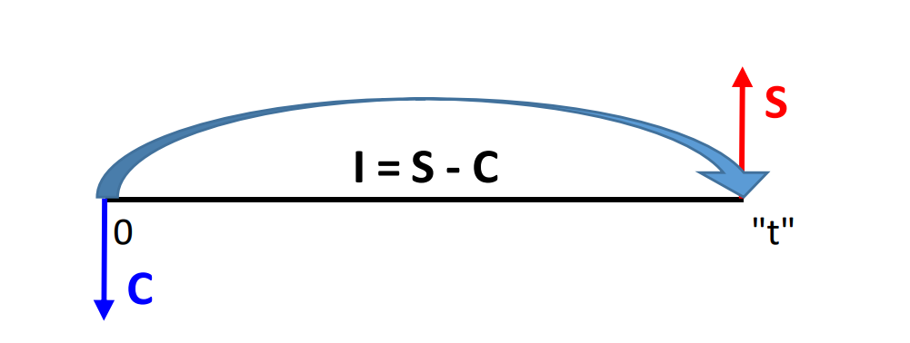
¿Qué quieres hallar?

 | VALOR FUTURO ( S ) |  | Tiempo expresado en días | 30
 | C |  | Tasa expresado en días
 | TSP | 4.00%
 | t
 | Entonces
 | S | S/-

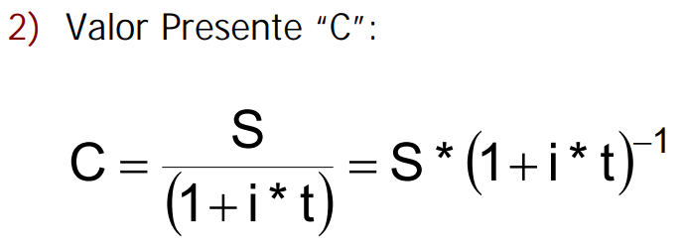
 | VALOR PRESENTE ( C )
 | S
 | TSP | 4.00%
 | t
 | Entonces
 | C | S/-

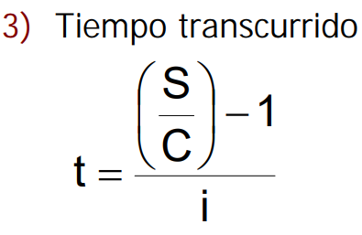
 | TIEMPO TRANSCURRIDO ( t )
 | S
 | C
 | TSP | 4.00%
 | Entonces
 | T | #DIV/0!

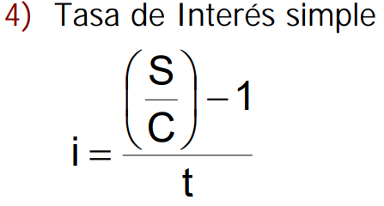
 | TASA DE INTERES SIMPLE ( i )
 | S
 | C
 | T
 | Entonces
 | TSP | #DIV/0!

TASA NOMINAL
¿Qué quieres hallar?
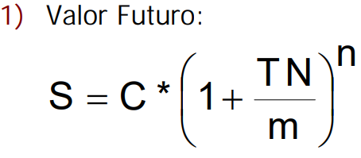

 | VALOR FUTURO ( S )
 | C | S/5,000.00
 | TNP | 6.00%
 | m | 12
 | n | 6
 | Entonces
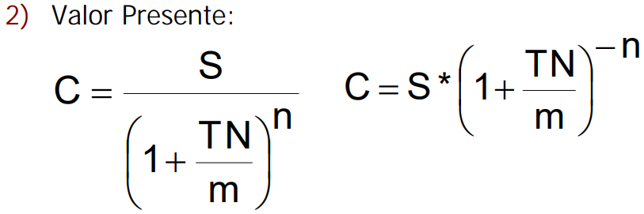
 | S | S/5,151.89

 | VALOR PRESENTE ( C )
 | S | S/12,000.00
 | TNP | 15.00%
 | m | 24
 | n | 3
 | Entonces
 | C | S/11,777.78
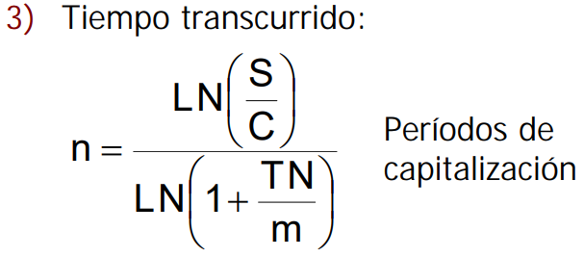
 | TIEMPO TRANSCURRIDO ( T )
 | S | S/1,475.00
 | C | S/1,350.00
 | TNP | 4.00%
 | m | 6
 | Entonces
 | n | 13.3272373
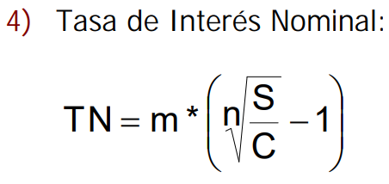
 | TASA DE INTERES NOMINAL ( TN )
 | S | S/5,450.00
 | C | S/5,000.00
 | m | 360
 | n | 180
 | Entonces
 | TNP | 17.23967%
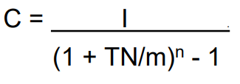
 | CAPITAL EN FUNCION DEL INTERES ( C )
 | I | S/150.00
 | TNP | 2.00%
 | m | 3
 | n | 2
 | Entonces
 | C | S/11,212.62

TASA EFECTIVA
¿Qué quieres hallar?

 | VALOR FUTURO ( S )
 | C | S/20,000.00
 | TEP | 0.20%
 | n° trasladar | 100
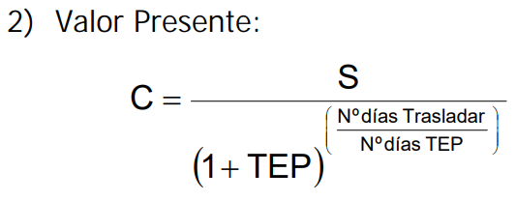
 | n° TEP | 30
 | Entonces
 | S | S/20,133.64

 | VALOR PRESENTE ( C )
 | S | S/12,000.00
 | TEP | 15.00%
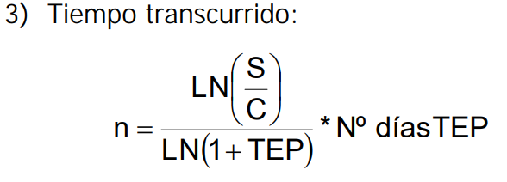
 | n° trasladar | 45
 | n° TEP | 360
 | Entonces
 | C | S/11,792.18

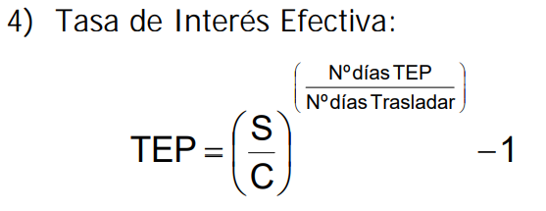
 | TIEMPO TRANSCURRIDO ( T )
 | S | S/1,475.00
 | C | S/1,350.00
 | TEP | 4.00%
 | n° TEP | 180
 | Entonces
 | n° trasladar | 406.4079982

 | TASA DE INTERES EFECTIVA ( TE )
 | S | S/5,450.00
 | C | S/5,000.00
 | n° trasladar | 180
 | n° TEP | 360
 | Entonces
 | TEP | 18.81000%

 | CAPITAL EN FUNCION DEL INTERES ( C )
 | I | S/150.00
 | TEP | 2.00%
 | n° trasladar | 60
 | n° TEP | 90
 | Entonces
 | C | S/11,287.29

